쇼가이드 원고 게재 신청서
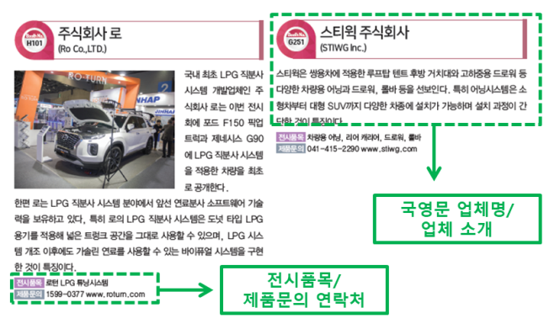
 |  |  | 쇼가이드 원고 게재 신청서
 |  |  | E-mail 제출 : info@autosalonkorea.com ※ 마감 : 2026년 9월 24일(목)까지 (기한 내 미제출 시, 게재불가)

■ 본 양식은 오토살롱테크코리아 참가업체에 한하여 진행되며 비용은 무료입니다. ■ 쇼가이드는 전시회 기간 중 방문하는 관람객에게 배부할 예정으로 하기의 사항을 빠짐없이 기재하여 제출하시기 바랍니다. ■ 최종 마감 8월 21일(목) 이후는 원고 접수가 불가하오니 반드시 기한을 지켜주시기 바랍니다. ※ 대표사진 1매는 필히 이메일로 별첨 할 것 (고화질 300dpi 이상, jpg 파일만 접수 가능) ※ 사진 및 업체소개 부분은 통일성을 위해 주최측에서 임의로 변경될 수 있음

■ 신청자 정보
회사명
부스 번호 |  | (미배정인 경우 생략)
담당자
소속/직급
연락처
이메일

■ 쇼가이드 기재 정보 (참관객에게 노출될 정보입니다. 필수 기입) |  |  |  | ■ 쇼가이드 기재 정보 (참관객에게 노출될 정보입니다. 필수 기입)
품목구분 | □ Auto Tech □ Auto Salon □ E-Mobility □ Auto Camping □ Car Life |  |  | 품목구분 | □ Auto Service·Parts ■ Auto Tuning·Care·Accessories □ Auto Camping □ Auto Bikes □ 기타
회사명 | (국문) 가급적 상호간판명과 동일하게 표기해 주시기 바랍니다. |  |  | 회사명 | (국문) ㈜서울메쎄
 | (영문) |  |  |  | (영문) SeoulMESSE Ltd.
부스번호 |  | 제품문의 연락처 |  | 부스번호 | A01 | 제품문의 연락처 | 02-2284-0024
주 소 |  |  |  | 주 소 | 서울시 성동구 왕십리로 58 FORHU 802호
홈페이지 |  | E-mail |  | 홈페이지 | www.autosalonweek.com | E-mail | jekim@seoulmesse.com
전시품목 | (국문) |  |  | 전시품목 | (국문) 튜닝카
 | (영문) |  |  |  | (영문) Tuning Car
기업소개 | (100자 이내) |  |  | 기업소개 | ㈜서울메쎄는 자동차 튜닝 관련 전문업체로 000, 000 등을 취급하고 있다. 이번 전시회에서는 000, 000 제품을 선보인다.

[문의 및 제출처] 오토살롱테크코리아 사무국 Tel. 070-5095-9913/9916 / Fax. 02-865-5877 / E-mail. info@autosalonkorea.com |  |  |  | [문의 및 제출처] 2023 오토살롱위크 사무국｜김현일 대리 Tel. 02-2284-0019 / Fax. 02-2284-0005 / E-mail. info@autosalonweek.com

